Sheet1
AS18-6
AS18-1
 | 中生代 | 晚古生代 | 早古生代 | 前寒武纪
AS18-1 | 0.020618556701 | 0.40206185567 | 0.24742268041 | 0.32989690722
AS18-2 | 0 | 0.19791666667 | 0.21875 | 0.58333333333
AS18-4 | 0 | 0.6 | 0.14736842105 | 0.25263157895
AS18-5 | 0 | 0.43010752688 | 0.25806451613 | 0.31182795699
AS18-6 | 0.040404040404 | 0.47474747475 | 0.15151515152 | 0.33333333333

AS18-4

AS18-2

AS18-5

Sheet2
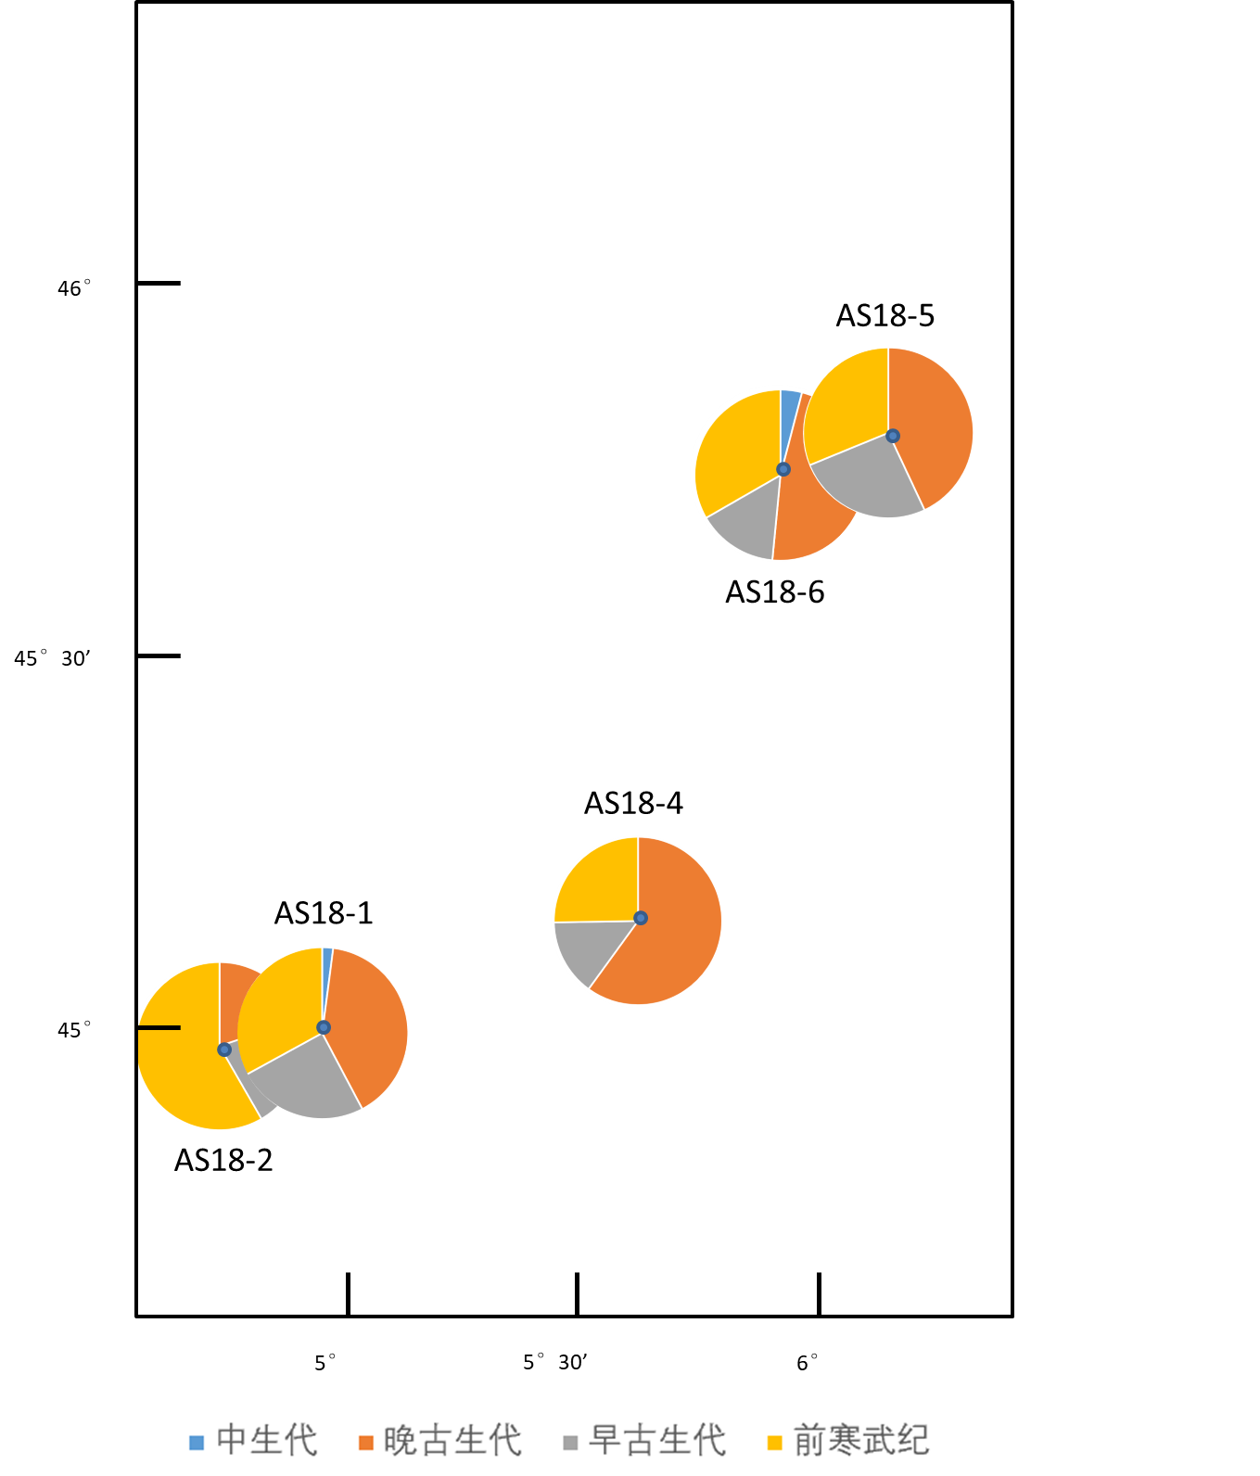
4°56′7″E | 45°0′50″N
4°56′6″E | 45°0′50″N
5°36′20″E | 45°8′19″N
6°8′53″E | 45°48′8″N
5°58′8″E | 45°44′23″N

